상품제안서
자바나노&C4+1멀티펜(볼펜+샤프)0.4 | 상품코드: S22436

 |  |  |  |  |  |  | 02-713-8555 | www.synergygift.co.kr
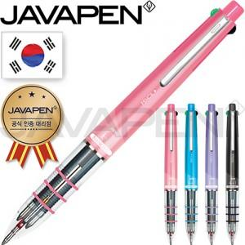 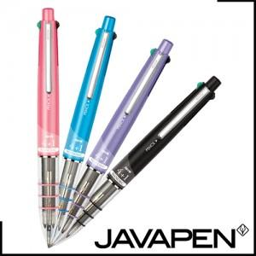

【상세/제작정보】

【인쇄/포장옵션】 | 실크 / OPP(비닐)

【공급단가】 | 수량 | 100~ | 300~ | 500~ | 1,000~ | 3,000~
*VAT별도 | 단가 | 3,350원 | 3,170원 | 3,010원 | 2,940원 | 2,880원

【상품 URL】 | https://www.synergygift.co.kr:443/src/goods_detail.php?gdno=22436

